５）チェックリスト
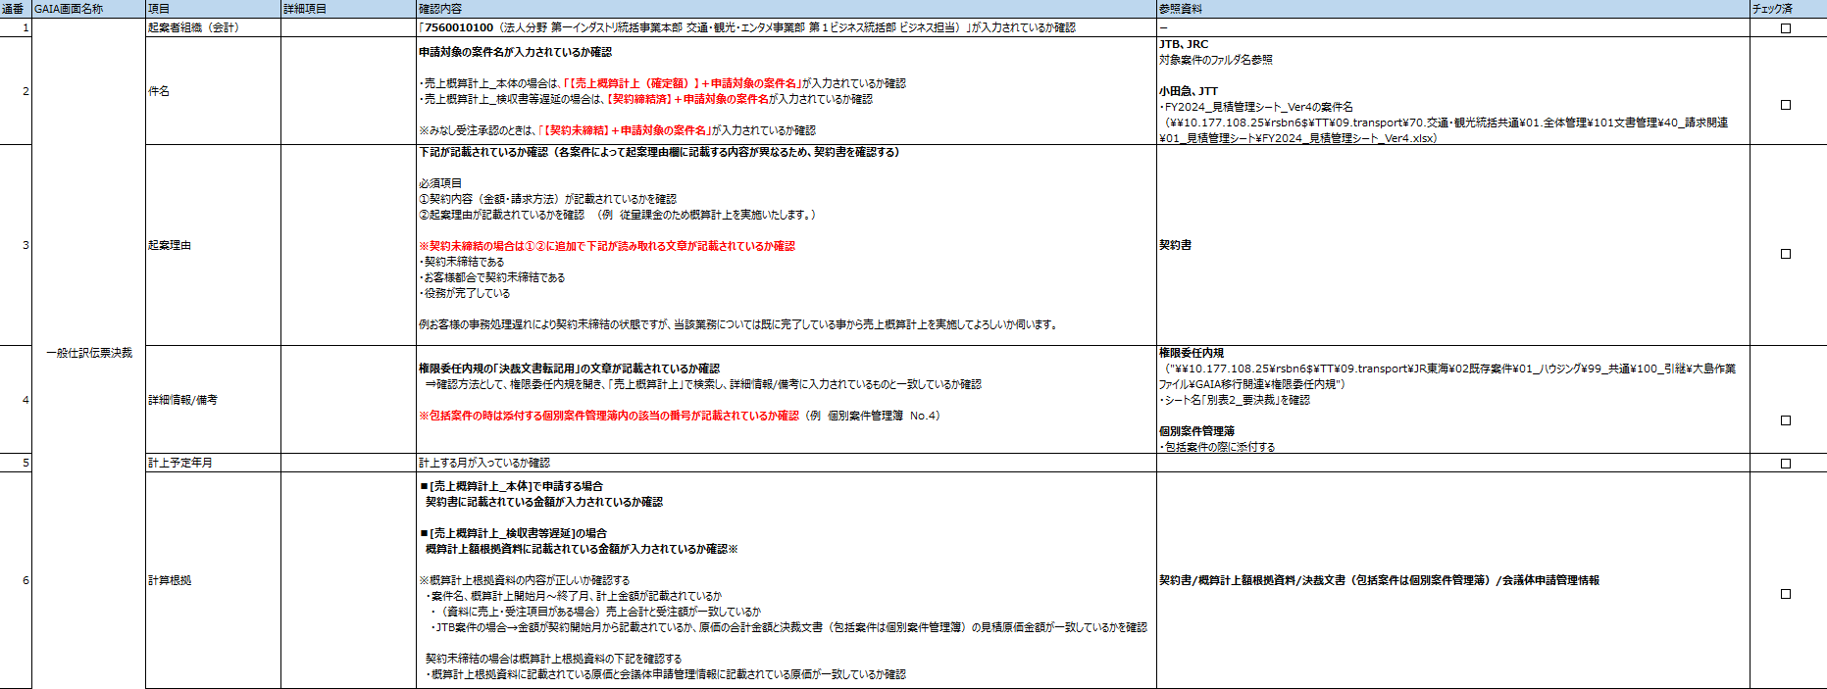
■売上概算計上
概算計上チェックリスト

